ゴミ拾いイメージ図
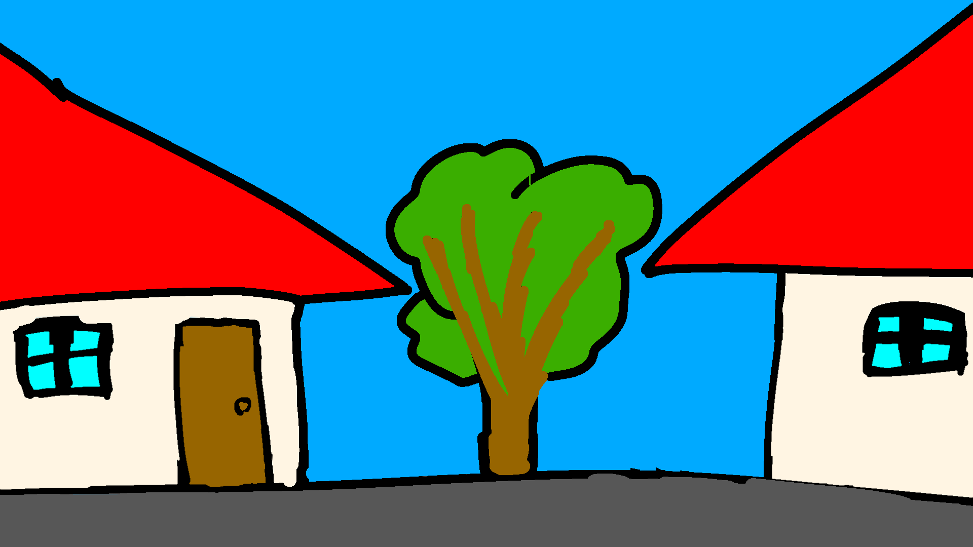
一覧へ
上から見たイメージ図

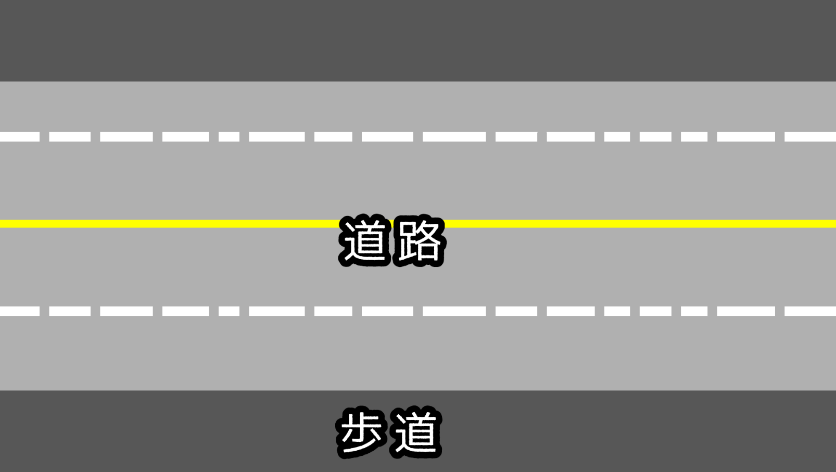

横から見たイメージ図

ゴミ拾い概要
一覧へ | 更新 | 2024-11-20
ミニゲーム概要 |  | ミニゲームサイクル
住人から投げられるゴミ袋をゴミ箱に入ったプレイヤーが移動しより多く回収するミニゲーム

タイム
アップ
ゲーム開始
ゲーム中
HPが0になった
所持ゴミ袋
は半分になる
所持ゴミ袋から獲得金額を計算
ゲーム終了
拠点シーンへ
ミニゲームの特徴
特徴1
動かすプレイヤーはゴミ箱、敵のゴミ箱に乗ることもできる。
特徴2
ゴミ袋に触れる
敵を攻撃
車に
ぶつかる
ゴミ収集車に回収される
車が通っており、ぶつかるとHP減少。3回ダメージを食らうとゲームが強制終了する。
特徴3
ゴミ収集車が来ることもあり、回収されてしまうと一発退場。歩道に3秒以上いると強制的に回収される。
ゴミを獲得
HP減少
特徴4
蓋が開いている敵に対して攻撃することで相手が持っているゴミを奪うことができる。
特徴5
エリア外の車道へ行くと強敵が出現し、ワンパンしてくる。(他のゴミ拾い勢力の縄張りという設定)
特徴6
住人が普通にゴミを捨てない理由(プレイヤーや敵たちが普通のゴミ箱を全部回収したため。)

